Sheet 1
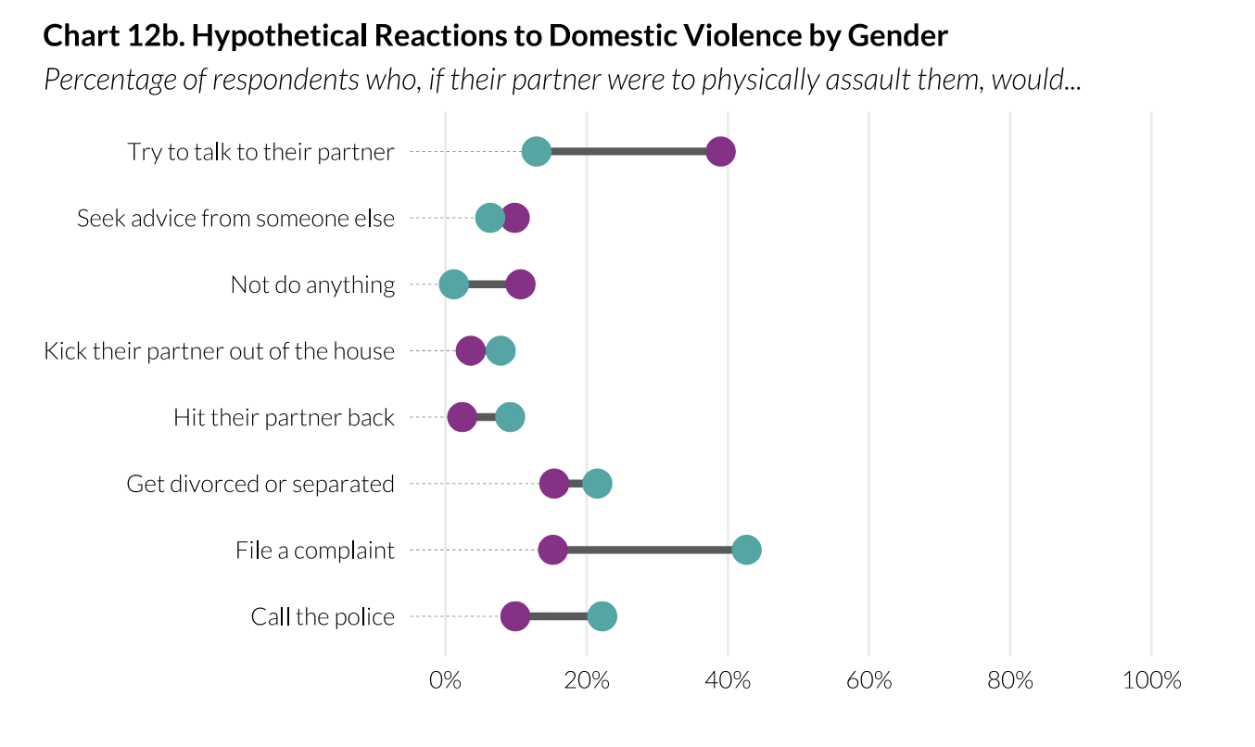
dependent_var | independent_var | grupo1 | grupo1_mean | grupo1_nobs | grupo2 | grupo2_mean | grupo2_nobs | diff_mean | direccion | pvalue | significativo10 | significativo5 | significativo1
Proceso justo | Producto de sentencia | Juicio | 19% | 9506 | Procedimiento abreviado | 48% | 10687 | -29% | Negativa | 0 | Si | Si | Si
Proceso justo | Percepción de culpabilidad | Inocente | 13% | 9752 | Culpable | 54% | 10641 | -41% | Negativa | 0 | Si | Si | Si

Sheet 2
proceso_justo | indicador_general | indicador_gdh | indicador_uaa | indicador_pj
Proceso injusto | 67% | 0 | 1 | 1
Proceso justo | 79% | 1 | 1 | 1
Differencia | -12% | -19% | -10% | -13%

 | 0.7639

